Лист1
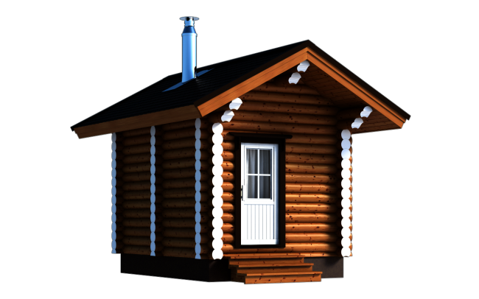
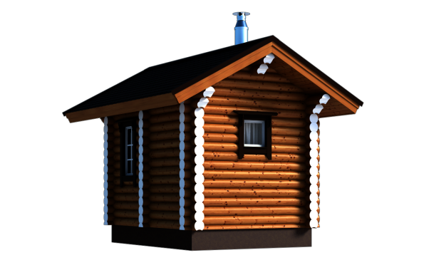
 | Торговая марка «Ключ585» г. Владимир, ул. Лакина, 4 (п.РТС) тел. (4922) 36-45-35 36-36-95 36-58-55 e-mail: agro-optim@mail.ru www.kluch585.ru
Прайс-лист на бани из оцилиндрованного бревна
Баня из бруса 3х4м, 5 стен
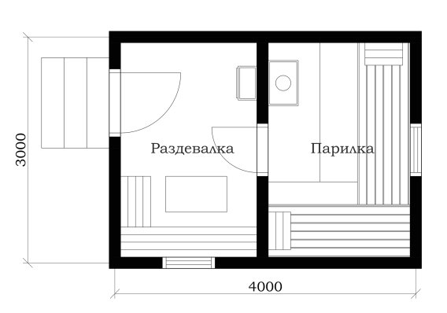 |  | Бревно диаметром 18 см 299 000 руб. | Бревно диаметром 20 см 330 000 руб.
 |  | Баня 3х4м с парилкой и раздевалкой. Цена указана под ключ, т.е. от фундамента до кровли с доставкой в радиусе 30 км от Владимира и установкой. Печь (в пределах 25 тыс. руб.) и палати также входят в стоимость.

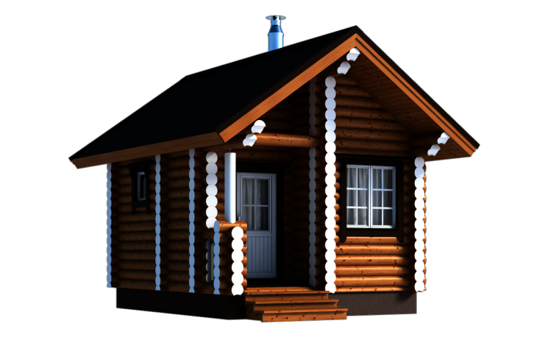
Баня из бруса 5х4м с террасой 2х1,2м, 6 стен
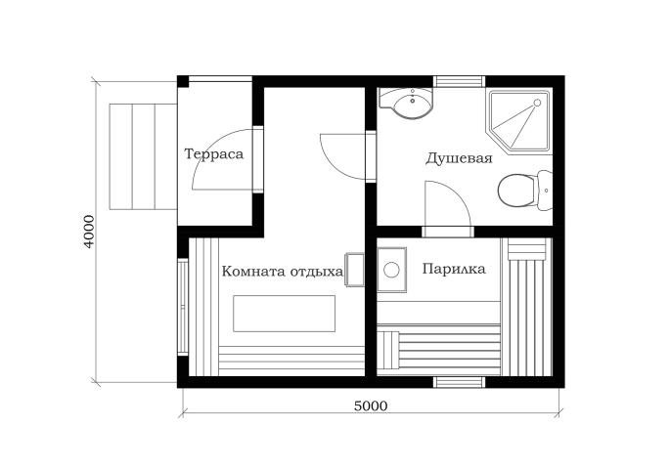 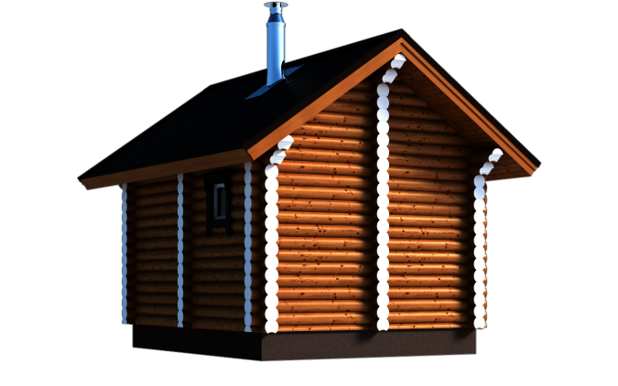 |  | Бревно диаметром 18 см 490 000 руб. | Бревно диаметром 20 см 515 000 руб. | клеёный брус 150х150мм
 |  | Баня 5х4м с террасой, комнатой отдыха/раздевалкой, душевой и парилкой. Цена указана под ключ, т.е. от фундамента до кровли с доставкой в радиусе 30 км от Владимира и установкой. Печь (в пределах 25 тыс. руб.) и палати также входят в стоимость.

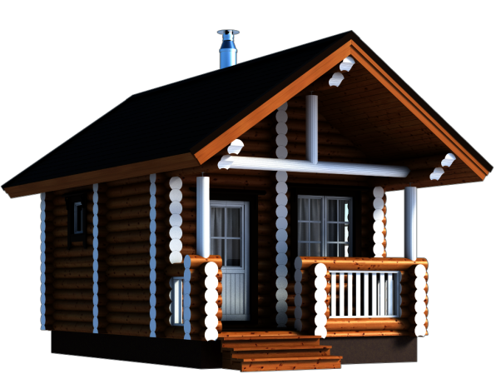
Баня из бруса 6х4м с террасой 4х1,2м
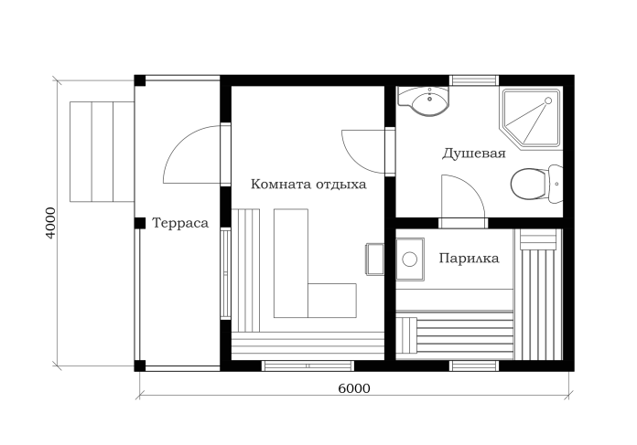 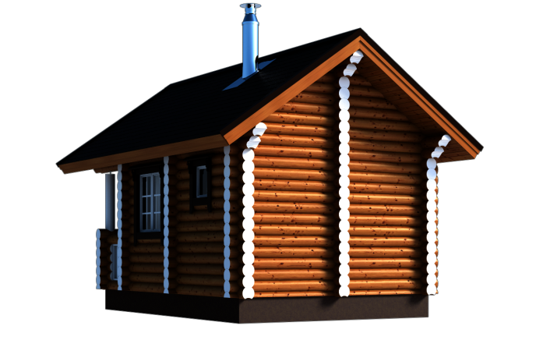 |  | Бревно диаметром 18 см 645 000 руб. | Бревно диаметром 20 см 680 000 руб. | клеёный брус 150х150мм
 |  | Баня 6х4м с террасой, комнатой отдыха, душевой и парилкой. Цена указана под ключ, т.е. от фундамента до кровли с доставкой в радиусе 30 км от Владимира и установкой. Печь (в пределах 25 тыс. руб.) и палати также входят в стоимость.

Баня 5х5 с террасой 2,5х1,2м
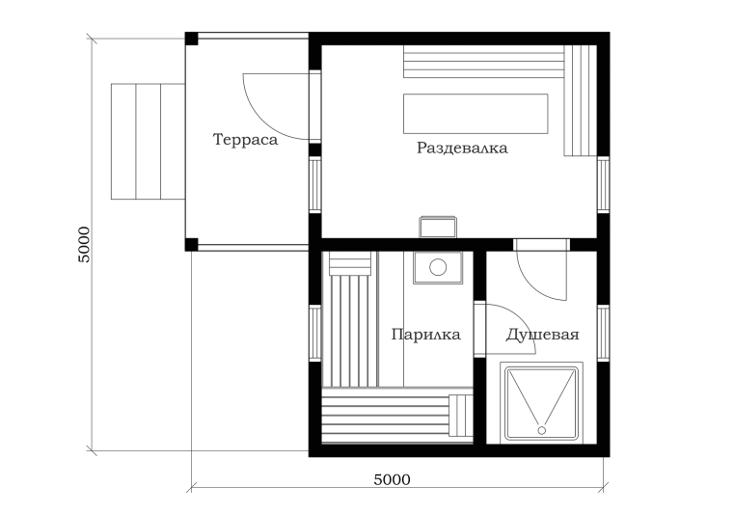 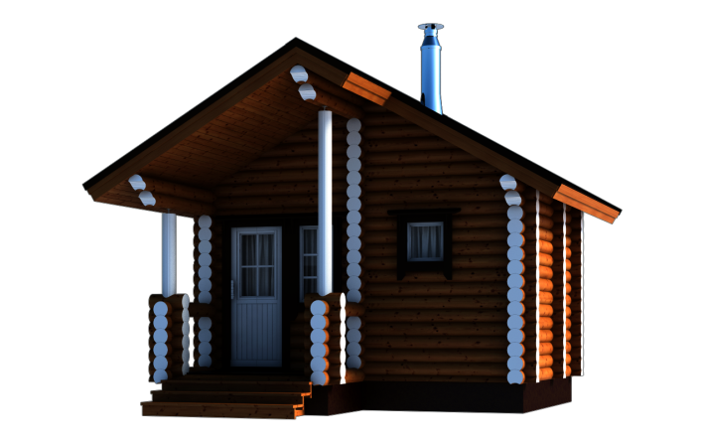 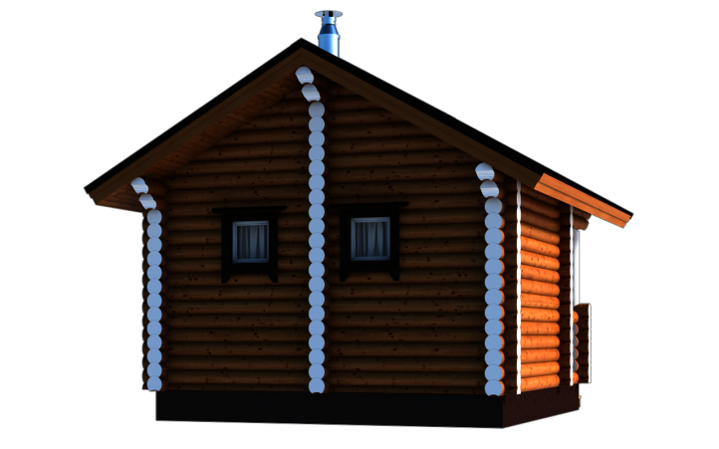 |  | Бревно диаметром 18 см 660 000 руб. | Бревно диаметром 20 см 696 000 руб. | клеёный брус 150х150мм

 |  | Баня 5х5м с террасой, раздевалкой, душевой и парилкой. Цена указана под ключ, т.е. от фундамента до кровли с доставкой в радиусе 30 км от Владимира и установкой. Печь (в пределах 25 тыс. руб.) и палати также входят в стоимость.

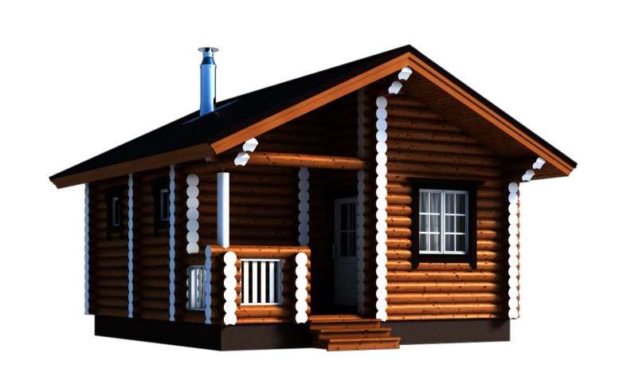
Баня из бруса 6х6м
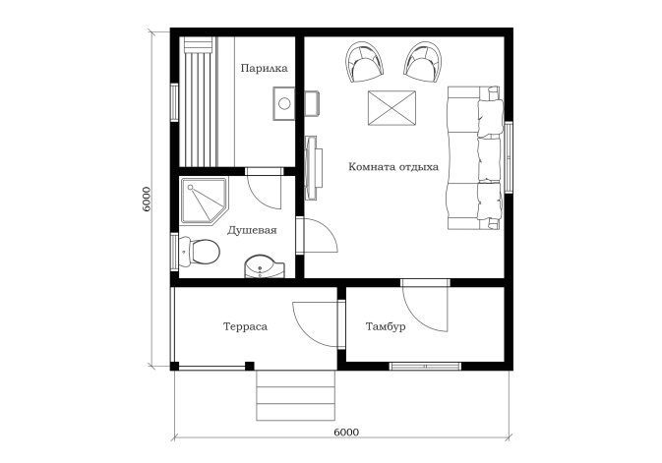 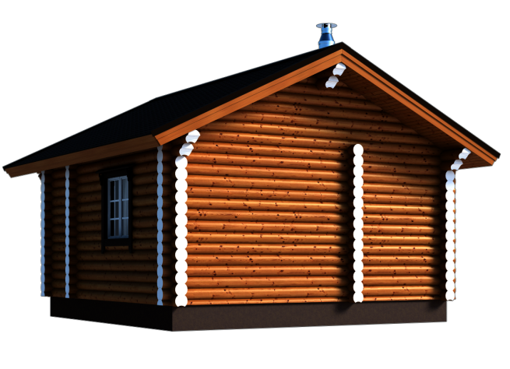 |  | Бревно диаметром 18 см 695 000 руб. | Бревно диаметром 20 см 734 000 руб. | клеёный брус 150х150мм
 |  | Баня 6х6 с террасой, тамбуром, комнатой отдыха, душевой и парилкой. Цена указана под ключ, т.е. от фундамента до кровли с доставкой в радиусе 30 км от Владимира и установкой. Печь (в пределах 25 тыс. руб.) и палати также входят в стоимость.

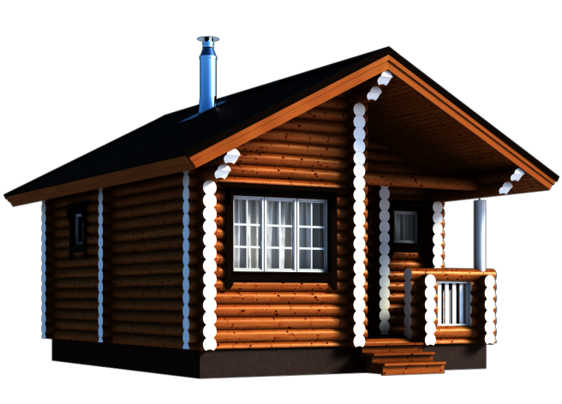
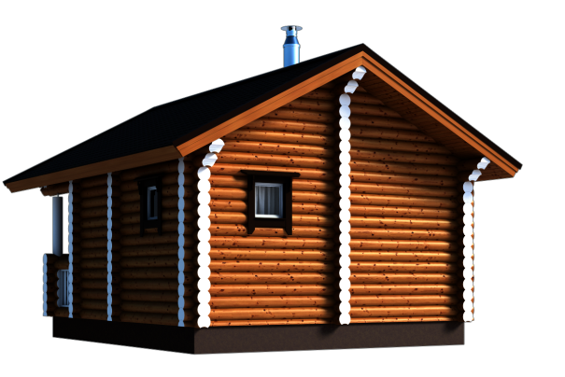
Баня из бруса 6,5х5,5м
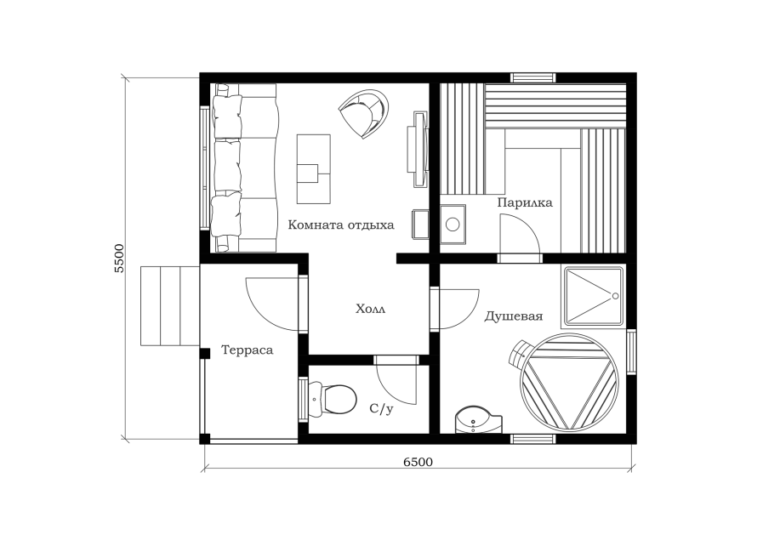 |  | Бревно диаметром 18 см 719 000 руб. | Бревно диаметром 20 см 759 000 руб. | клеёный брус 150х150мм

 |  | Баня 6,5х5,5м с террасой, комнатой отдыха, душевой, с/у и парилкой. Цена указана под ключ, т.е. от фундамента до кровли с доставкой в радиусе 30 км от Владимира и установкой. Печь (в пределах 25 тыс. руб.) и палати также входят в стоимость.

